Hoja1
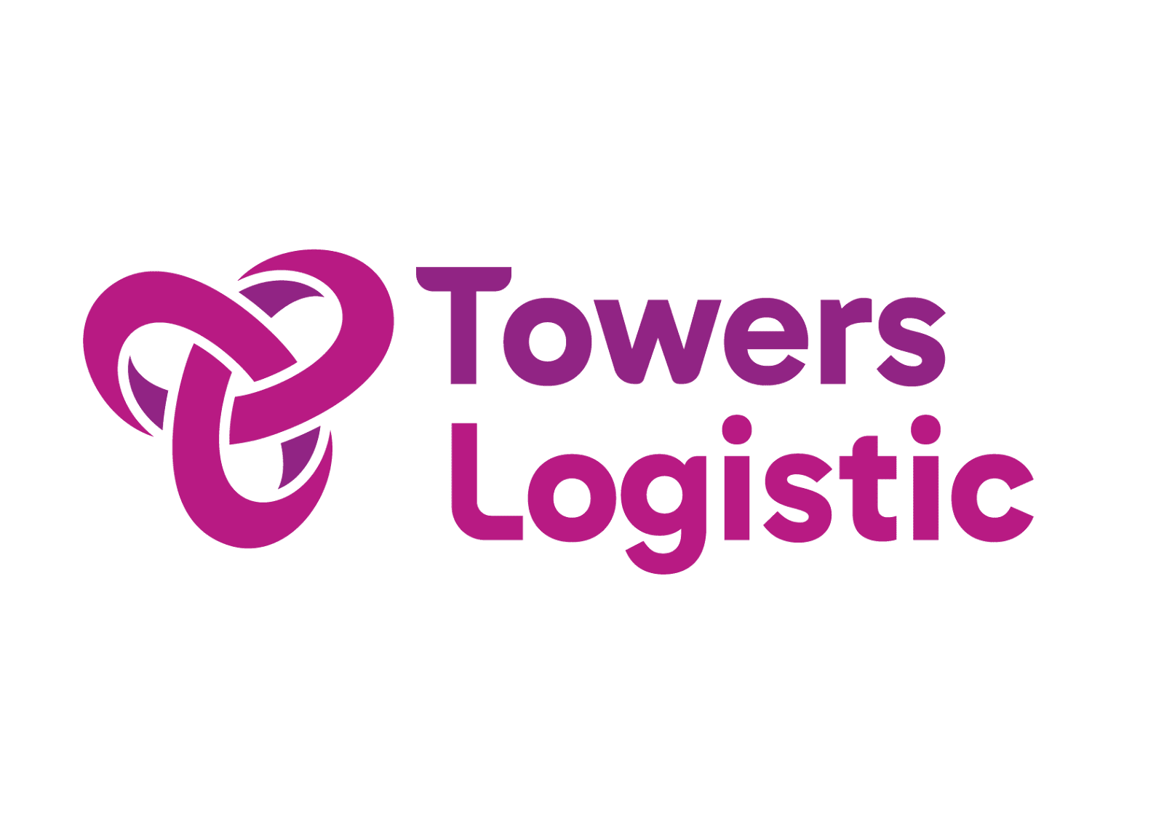
INSTRUCCIÓN DE EMBARQUE AÉREO x MARÍTIMO

Shipper / Exportador |  | COMERCIALIZADORA ECOGOLD E.I.R.L. / RUC: 20613491385
(Nombre, Ruc y Dirección) |  | Jr. 7 De junio Nro. 412 Otr. Zona Cercado
 |  | contacto@empresaA.com
Consignee / Importador |  | OPUS REFINERY PRIVATE LIMITED
(Nombre, Ruc y Dirección) |  | 1306, E WING 13TH FLOOR UNIT NO 1306, TRADE LINK, KAMLA CITY, SENAPATI BAPAT MARG, KAMLA MILLS COMPOUND, KAMLA MILLS COMPOUND LOWER PAREL
 |  | Mumbai, Maharashtra, 98282-India
 |  | Attn: Rushab Sanghav, Contact: +91 98203 00503
 |  | Email: opusrefinery2020@gmail.com
Notify / Notificante |  | ICON GOLD JEWELLERY TRADING LLC
 |  | OFFICE NO F150, 6TH FLOOR ZONE III, THE GOLD CENTER BUILDING GOLD SOUQ, PO BOX 128985, DEIRA
 |  | Dubai, Dubai, 98282-United Arab Emirates
 |  | Attn: UKA RAM PUROHIT, Contact: 00971566584880
 |  | Email: ICONGOLDLLC@GMAIL.COM
Account Information:

DESTINO | INDIA | FLETE | PREPAID | ✔ | COLLECT
DESCRIPCION DEL PRODUCTO: |  | BARRA DE ORO DORE
Numero de bultos: |  | 2 |  | Peso kg | 33
Datos del transportista: |  | fdssfdsfsd / 343we/ 234esr2
Línea aérea / Naviera |  | KLM |  | Nro de AWB | 343
Clase o Tipo de Producto: GENERAL PEIGROSO-DGR PERECEDERO VALORADO ✔
BARRA DE ORO
Fecha de ingreso | 2025-08-05 |  | Fecha de embarque |  | 26/03/2026

Tipo de Servicio A ort to Airport ✔ Airport to Door Door to Door
Facturar a
¿A que correo se enviara el Pre-Alert?
Incoterms | FOB
Contrata nuestra Poliza seguro |  | SI NO ✔

Enviar instrucciones al email comercial@towerslogistics.com.pe de preferencia con 24 horas de anticipación al ingreso de la carga. Para cualquier cambio y/o modificación debe ser informado con anticipación al mismo email.
HTTPS://INFO@TOWERSLOGISTICS.COM.PE |  |  | Cel: 928407677 // JAVIER MARIN PISCO TOWERS LOGISTICS S.R.L
Av. Elmer Faucett 2823, Callao 07031 - LIMA CARGO CITY

